说明
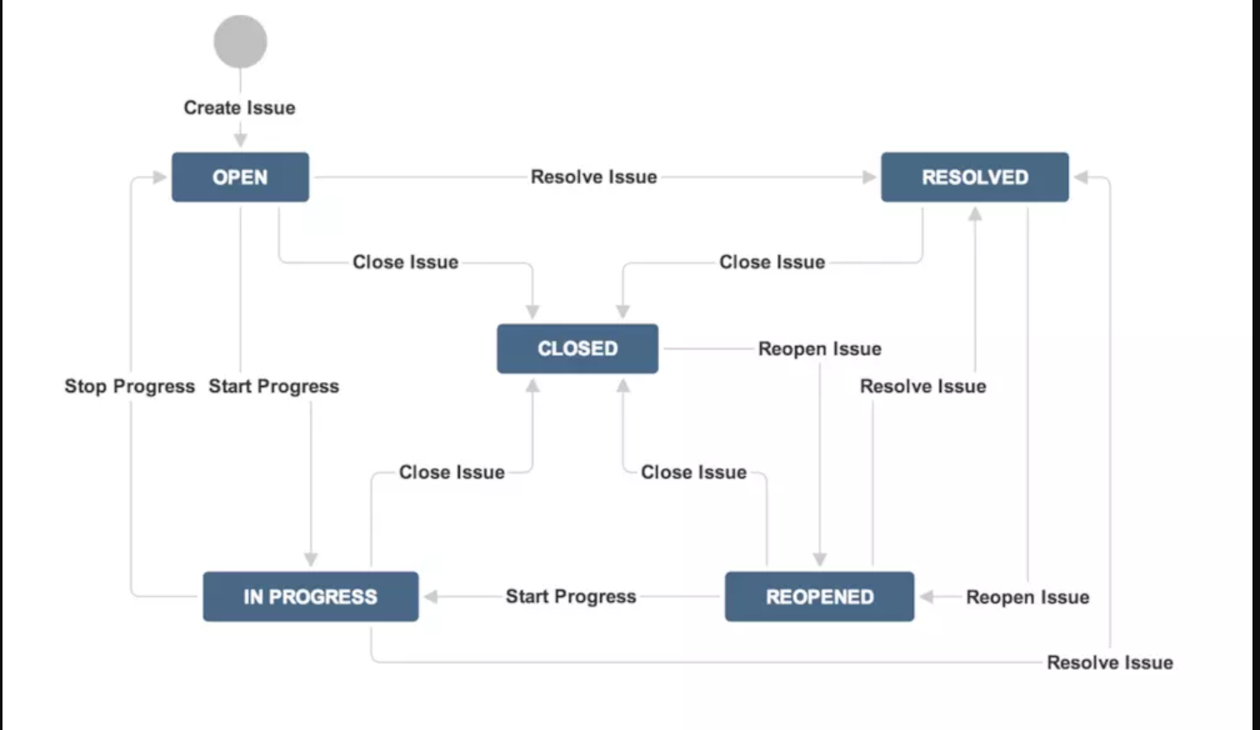
字段信息 | 字段默认值 | 中文 | 说明 | 所属项目 | 中文 | 说明
Issue Type-问题类型 | Bug | 缺陷 | 软件中的缺陷：测试过程、维护过程发现影响系统运行的缺陷 | info | app后端 | api接口及业务微服务
 | Improvement | 功能改进 | 针对已经实现的功能的改进 | info-app | app客户端 | 爱航讯息手机客户端
 | New Feature | 新功能/特性 | 需求之外增加的新功能 | info/info-app | 爱航讯息前后端 | 前后端都需要修改的内容
 | Task | 任务 | 计划中的任务 | info-cms | 爱航讯息内容管理端 | 爱航讯息平台内容管理
 | Custom Issue | 根据需要特殊化定制 |  | info-agent | 代理后台 | 代理业务后台
Issue summary |  | 摘要，简单概要 |  | info-hotel-org | 酒店后台 | 酒店机构业务后台
Issue Description |  | 详细描述 |  | info-scenic-spot-org | 景点后台 | 景点机构后台
Priority Level-优先级 | Highest | 紧急 |  | info-property-org | 物业后台 | 物业机构后台
 | High | 严重 |  | other | 其他 | 其他项目/暂未开发
 | Medium | 一般
 | Low | 次要
 | Lowest | 无关紧要
Assignee-指派人
Reporter-报告者
Resolution-解决结果 | Fixed | 已经解决
 | Cannot Reproduce | 问题无法重现
 | Won’t Fix | 无法解决 | 无法解决，将不会解决的问题
 | Incomplete | 未完成
 | Duplicate | 重复问题
Status-状态 | Open | 打开状态
 | In Progress | 处理中状态
 | Resolved | 已解决状态
 | Reopened | 重新打开状态
 | Closed | 关闭状态
Affect Version-影响的项目版本
Milestone-里程碑（Resolved version）

流程如下图

